User審查意見彙整
User意見 | 序號 | 章節及說明 | SKL問題描述 | 意見收到日 | 萬事宜處理說明 | 預計完成日 | 意見回覆日 | 回覆狀態 | 待SKL確認 | SKL結果確認/版本
邵淑微 | 1 | L5801補貼息作業 | 無產檔，無法確認是否符合需求 | 2022-01-14 | 版本不是最新版本，目前已上新版 | 2022-01-21 | 2022-01-21 | 已完成 | 無
邵淑微 | 2 | L5811產生國稅局申報媒體檔 | 檔案無資料無法確認是否符合需求 | 2022-01-14 | 輸入年度,民國109年有資料,因資料筆數多, 故執行完需一段時間,至自動跳出完成訊息 | 2022-01-21 | 2022-01-21 | 已完成 | 無
邵淑微 | 3 | L5812國稅局申報檔維護 | 無產檔，無法確認是否符合需求 | 2022-01-14 | 此交易供修改每年房屋擔保借款繳息工作檔資料,無產檔 | 2022-01-21 | 2022-01-21 | 已完成 | 無
邵淑微 | 4 | L5813產生國稅局申報媒體檔 | 無產檔，無法確認是否符合需求 | 2022-01-14 | 輸入年度,民國109年皆有資料 | 2022-01-21 | 2022-01-21 | 已完成 | 無
邵淑微 | 5 | L5982國稅局申報檔查詢 | 無產檔，無法確認是否符合需求 | 2022-01-14 | 此交易為查詢相關每年房屋擔保借款繳息工作檔資料,無產檔 | 2022-01-21 | 2022-01-21 | 已完成 | 無
邵淑微 | 6 | L9714繳息證明單 | 強制跳離畫面，無法檢視 | 2022-01-14 | 已確認使用者權限可進入交易畫面 , 請重試 | 2022-01-21 | 2022-01-21 | 已完成 | 無
邵淑微 | 7 | L6310特殊/例假日登錄 | 沒有看到此功能項目 | 2022-01-14 | 由L6030點選新增假日按鈕、或修改刪除按鈕進入 | 2022-01-21 | 2022-01-21 | 已完成 | 無
邵淑微 | 8 | L9713應收票據之帳齡分析 | 強制跳離畫面，無法檢視 | 2022-01-14 | 已確認使用者權限可進入交易畫面 , 請重試 | 2022-01-21 | 2022-01-21 | 已完成 | 無
邵淑微 | 9 | 報表作業/定期報表/月報 | 無法使用功能 | 2022-01-14 | 已確認使用者權限可進入交易畫面 , 請重試 | 2022-01-21 | 2022-01-21 | 已完成 | 無
邵淑微 | 10 | 寬限到期明細表及產生繳息通知單 | 未列入 | 2022-01-14 | 1. L9710寬限到期明細表 2. 繳息通知單 -> 列印改[套表] : 己完成 | 2022-01-21 | 2022-01-21 | 已完成 | 無
邵淑微 | 11 | 業務狀況表 | 未列入 | 2022-01-14 | [5-08-32 業務狀況表] 新報表代號 LM014 平均利率月報表(總表) 平均利率月報表(企金) 平均利率月報表(房貸) 平均利率月報表(企金通路) 平均利率月報表(非企金通路) | 2022-01-21 | 2022-01-21 | 已完成 | 無
邵淑微 | 12 | 暫收款-火險費 餘額表 | 未列入 | 2022-01-14 | 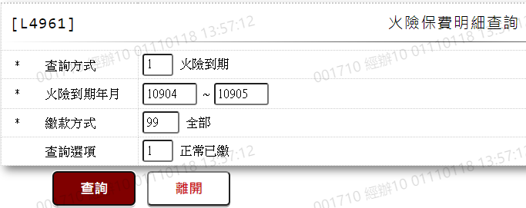 L4961火險保費明細查詢 [火險到期年月]修改為查詢起訖年月 [查詢選項]選擇1:正常已繳 | 2022-01-21 | 2022-01-21 | 已完成 | 無
邵淑微 | 13 | 火險費轉催收傳票開立作業 | 未列入 | 2022-01-14 | 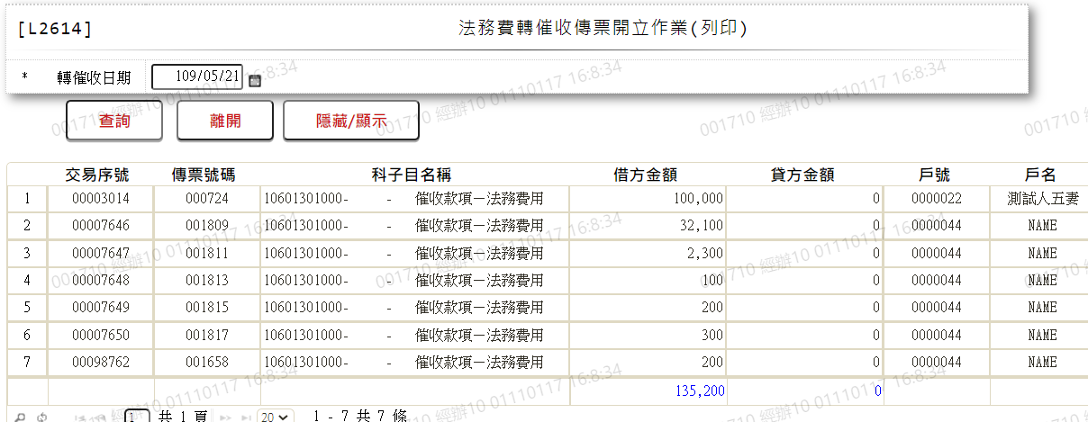 是否比照[L2614法務費轉催收傳票開立作業(列印)]做法，請確認 | 2022-01-21 | 2022-01-21 | 已回覆 | 待User確認
邵淑微 | 14 | L3007暫收支票明細資料查詢 | 到期日條件篩選功能未完全 | 2022-01-14 | 支票到期日(迄)新增檢核:不可小於[支票到期日(起)] | 2022-01-21 | 2022-01-21 | 已完成 | 無
宋郁宏 | 1 | L4041-2產出媒體檔-下載 | 檔案名稱與內容格式和原檔案不符 | 2022-01-14 | 內容格式:用戶編號改為右靠左補空 檔案名稱:是否為"PO$P11P_846授權出" | 2022-01-21 | 2022-01-21 | 已完成 | 無
宋郁宏 | 2 | L4043-修改L4412 | 狀況代碼 : 00-成功 申請代碼 : 9暫停 顯示額度(4)使用中，不允許暫停 請問此功能為? | 2022-01-14 | 有有效額度使用則不允許暫停 | 2022-01-21 | 2022-01-21 | 已完成 | 無
宋郁宏 | 3 | L4043-刪除L4412 | 狀況代碼 : 未授權 申請代碼 : 終止 顯示最後一筆授權資料記號不符1/2 不能取消終止授權? | 2022-01-14 | 已修正 | 2022-01-21 | 2022-01-21 | 已完成 | 無
宋郁宏 | 4 | L4043-新增授權資料 | 無法新增 | 2022-01-14 | 測試可新增 | 2022-01-21 | 2022-01-21 | 已完成 | 無
許慧玉 | 1 | L4040-產生ACH授權提出資料 | 1. 再次授權、取消授權裡，*提出日期(起日)欄位非必輸，戶號與提出日期可擇一 | 2022-01-14 | 需擇一輸入,否則資料太多 | 2022-01-21 | 2022-01-21 | 已完成 | 無
許慧玉 | 2 | L4042-ACH授權資料查詢 | 1. ACH授權資料新增或刪除會跳錯誤訊息：資料錯誤或查無資料 2.修改裡暫停授權功能：〔使用中，不允許暫停〕，此功能是什麼狀況使用? | 2022-01-14 | 1.已修正 2.有有效額度使用則不允許暫停 | 2022-01-21 | 2022-01-21 | 已完成 | 無
許慧玉 | 3 | L4410- ACH授權資料建檔 | 無法建檔，跳錯誤訊息：資料錯誤或查無資料 | 2022-01-14 | 已修正 | 2022-01-21 | 2022-01-21 | 已完成 | 無
徐名弘 | 1 | L2801未齊案件管理 | 1. 未齊件起始日是什麼計算?根據撥款日還是? 2. 齊件迄日是? 3. 以CHROME瀏覽器需要縮小比例到80%畫面才會整齊。 4. 未齊件代碼經填入請增加會顯示該代碼訊息部分 5. 銷件日期是房貸專員可填載欄位? 6. 新增代碼是每一個人員皆可作業? 7. 當一個案件要登錄數個代碼控管未齊件 (1) L2801可重複在該頁面建立不同代碼? (2) L2801每當建立一個代碼時，會在該額度下方顯示已建立代碼? 8. 當數個文件需要列入代碼99其他做為控管時，如何處理? (1) 均填入備註?->備註會在其他地方顯示? (2) 建數個代碼99? | 2022-01-26 | 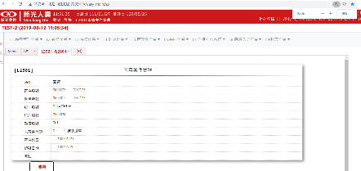 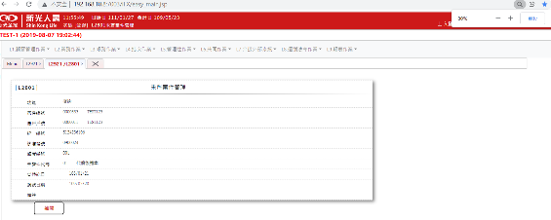 1.[齊件迄日]是依據該(撥款日+[未齊件代碼]所對應的齊件日期計算日 ，如果撥款日為0，則抓系統日曆日加上[未齊件代碼]所對應的工作日) 2.[齊件迄日]為[齊件日期]，URS審查會議後修改 3.我這邊100%跟80%畫面應該都整齊 4.目前會有選單顯示未齊件代碼個別代表什麼 5.目前沒控管 6.不是,會依人員的權責設定權限 7. (1)可以 (2)同一個戶號額度會在打[未齊件代碼]欄位時，會檢核是否已存在，已存在則會丟出訊息顯示(請使用修改功能) 8. (1)請填入備註欄位，L2921查詢出來的結果有顯示備註欄位可以區分 (2)同(1)，相同代碼只能有一個 | 2022-02-09 | 2022-01-27 | 已完成 | 無
徐名弘 | 2 | L2921未齊件資料查詢 | 1. 查詢到的資料畫面是什麼樣子? 2. 如該案件有多個額度有多個代碼情形者?會如何顯示? | 2022-01-26 | 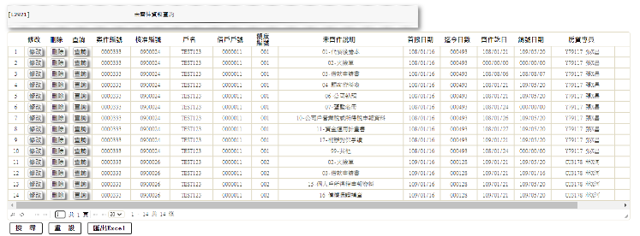 1.查詢畫面如下，如要查看內容，點選[查詢]按鈕可單一檢視 2.問題一的圖，輸入畫面可以控制是否要打單一額度 | 2022-02-09 | 2022-01-27 | 已完成 | 無
徐名弘 | 3 | L6070未齊件代碼查詢 | 新增修改刪除同一代碼，是否會套用到前述已被該代碼註記的案件? | 2022-01-26 | 會，所以舊的代碼說明可能會因為後續異動而改變 | 2022-02-09 | 2022-01-27 | 已完成 | 無
蔡珮瑜 | 1 | L1110＿顧客基本資料維護-開放查詢變更 | PJ201800012_URS_1顧客管理作業_V1.45，P10【2.[CustMain.ALWINQ開放查詢]欄位的處理邏輯： (1).不開放查詢客戶資料(需判斷登入者的單位別，單位別=0000總公司可以全查，若為分公司則只能查分公司建立的案件)只能看到帳務面資料:放款、案件、未齊件;不可以看到:顧客、電話、財報、保證人、擔保品、共同借款人、關聯戶、交互運用 (2).開放查詢客戶資料，全部人皆可查詢。】這段描述 ----------------------- 【不開放查詢客戶資料(需判斷登入者的單位別，單位別=0000總公司可以全查】，應該是以我們的權限去區分，而非依單位別去限制。 | 2022-01-28 | 列入議題討論 | 2022-02-11 | 2022-02-15 | 已完成 | 無
蔡珮瑜 | 2 | L1110＿顧客基本資料維護-開放查詢變更 | 修改後為不開放 無法檢視是否不開放功能正常無誤 | 2022-01-28 | L1001重新查詢後,"開放查詢"按鈕,會更新最新狀態為[開放]或[不開放] | 2022-02-11 | 2022-02-15 | 已完成 | 無
蔡珮瑜 | 3 | L1110＿顧客基本資料維護-開放查詢變更 | L1001_顧客明細資料查詢 此功能在L1001_顧客明細資料查詢，無法點選設定，選單也無此選項。只能直接用號碼才能變更。請修正，應於L1001_顧客明細資料查詢時，能直接點選功能 | 2022-01-28 | 目前L1001查詢後,"開放查詢",會顯示狀態為[開放]或[不開放]按鈕供點選,不知問題為何? (UAT_online) | 2022-02-11 | 2022-02-15 | 已完成 | 無
蔡珮瑜 | 4 | L1001_顧客明細資料查詢 | 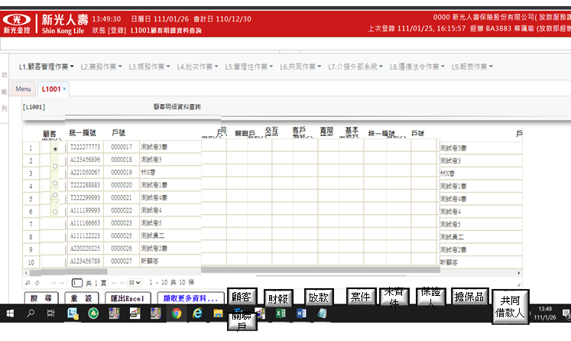 顯示畫面 此按鈕應設立在共同位置，如最上方或最下方，如下圖 | 2022-01-28 | 系統共同設計 1.新增按鈕置於查詢按鈕同列 2.針對明細資料的功能鍵,會置於每筆資料同列 | 2022-02-11 | 2022-02-15 | 已完成 | 無
蔡珮瑜 | 5 | L2001商品參數明細資料查詢 | 欄位【企金可使用記號】： 企金可使用記號，此功能為何? | 2022-01-28 | 申請案件時案件隸屬單位為企金時可使用 | 2022-02-11 | 2022-02-15 | 已完成 | 無
蔡珮瑜 | 6 | L2001商品參數明細資料查詢 | 欄位【生效日期】：改_啟用日期 | 2022-01-28 | 無此欄位 | 2022-02-11 | 2022-02-15 | 已完成 | 無
蔡珮瑜 | 7 | L2001商品參數明細資料查詢 | PJ201800012_URS_2業務作業_V1.5，P68，商品狀態， 1:已生效 2:未生效 3:已截止 4:停用：與畫面顯示不同 | 2022-01-28 | 修改URS文件與畫面一致 0:全部 1:已生效 2:待生效 3:已失效 | 2022-02-11 | 2022-02-15 | 已完成 | 無
蔡珮瑜 | 8 | L2001商品參數明細資料查詢 | 欄位【商品狀態】：已生效，改_啟用 未生效，改_未啟用 | 2022-01-28 | 列入議題討論 | 2022-02-11 | 2022-02-15 | 已完成 | 無
蔡珮瑜 | 9 | L2001商品參數明細資料查詢 | 欄位【商品狀態】：停用，條件為何? | 2022-01-28 | 目前無停用選項,更新文件[商品狀態]欄位說明 | 2022-02-11 | 2022-02-15 | 已完成 | 無
蔡珮瑜 | 10 | L2101商品參數維護 | 此功能是否應由推展確認? 這個有改成eloan上送了嗎? | 2022-01-28 | 列入議題討論 | 2022-02-11 | 2022-02-15 | 已完成 | 無
蔡珮瑜 | 11 | L2101商品參數維護 | 欄位【生效日期】： 改_啟用日期 | 2022-01-28 | 列入議題討論 | 2022-02-11 | 2022-02-15 | 已完成 | 無
蔡珮瑜 | 12 | L2101商品參數維護 | PJ201800012_URS_2業務作業_V1.5，3.2_L2101商品參數維護： 未提及【企金可使用記號】，但系統畫面有此欄位 | 2022-01-28 | 需求規格書新增【企金可使用記號】欄位說明 | 2022-02-11 | 2022-02-15 | 已完成 | 無
蔡珮瑜 | 13 | L2101商品參數維護 | PJ201800012_URS_2業務作業_V1.5，3.2_L2101商品參數維護： 欄位【商品狀態】與【L2001商品參數明細資料查詢】，寫法不一致 | 2022-01-28 | 已更新欄位說明 | 2022-02-11 | 2022-02-15 | 已完成 | 無
蔡珮瑜 | 14 | L2101商品參數維護 | 欄位【企金可使用記號】 企金可使用記號，此功能為何? | 2022-01-28 | 申請案件時案件隸屬單位為企金時可使用 | 2022-02-11 | 2022-02-15 | 已完成 | 無
蔡珮瑜 | 15 | L2101商品參數維護 | 根據PJ201800012_URS_2業務作業_V1.5【L2001商品參數明細資料查詢】，所寫狀態有停用： 怎麼停用? | 2022-01-28 | 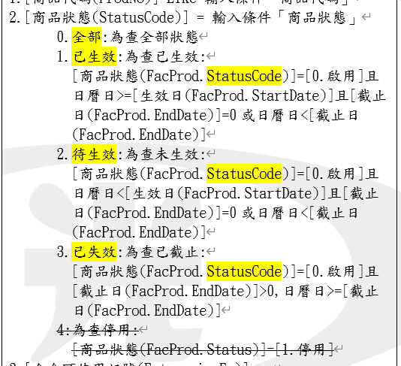 已更新文件說明,目前無停用選項 | 2022-02-11 | 2022-02-15 | 已完成 | 無
蔡珮瑜 | 16 | L2101商品參數維護 | 加減碼是否依合約記號：要如何修改? | 2022-01-28 | 不可修改 新商品預設Y | 2022-02-11 | 2022-02-15 | 已完成 | 無
蔡珮瑜 | 17 | L2101商品參數維護 | 違約適用方式： 001綁約[按年分段]、002綁約[按月分段]、005依提前償還金額，有啥差異? 1.自借款日起算，於未滿 36個月期間提前清償者，按各次提前清償金額，1.00% 計付違約金，但每36個月遞減違約金1.00%，領清償證明時收取 2.自借款日起算，於未滿 36個月期間提前清償者，按各次提前清償金額，1.00% 計付違約金，但每36個月遞減違約金1.00%，領清償證明時收取 5.自借款日起算，於未滿 36個月期間提前清償者，按各次提前清償金額，1.00% 計付違約金，但每36個月遞減違約金1.00%，領清償證明時收取 | 2022-01-28 | [違約適用方式]為[001.綁約[按年分段]]時[違約分段月數]固定為12 [違約適用方式]為[002.綁約[按月分段]]時[違約分段月數]需大於0 [違約適用方式]為[005.依提前償還金額]時[違約分段月數]固定為0 文件更新於PJ201800012_URS_2業務作業_V1.61 程式2022/2/16上午換版 文件PJ201800012_URS_2業務作業_V1.61 2022/2/18 | 2022-02-11 | 2022-02-15 | 已完成 | 無
蔡珮瑜 | 18 | L2101商品參數維護 | 違約適用方式003依核准額度、004依申貸金額： 文字意思是否有問題， 3.自借款日起算，於未滿 36個月期間提前清償者，每次還款按核准額度，1.00% 計付違約金，但每36個月遞減違約金1.00%，領清償證明時收取 4.自借款日起算，於未滿 36個月期間提前清償者，每次還款依撥款金額，1.00% 計付違約金，但每36個月遞減違約金1.00%，領清償證明時收取 | 2022-01-28 | 003依核准額度、004依申貸金額,文字說明分別為 3.自借款日起算，於未滿 36個月期間提前清償者，每次還款按核准額度，1.00% 計付違約金，但每36個月遞減違約金1.00%，領清償證明時收取 4.自借款日起算，於未滿 36個月期間提前清償者，每次還款依撥款金額，1.00% 計付違約金，但每36個月遞減違約金1.00%，領清償證明時收取 | 2022-02-11 | 2022-02-15 | 已完成 | 無
蔡珮瑜 | 19 | L2101商品參數維護 | 違約金分段月數：如何不分段 | 2022-01-28 | 1.違約金分段月數輸入0為不分段 2.不分段時,分段遞減百分比自動隱藏 | 2022-02-11 | 2022-02-15 | 已完成 | 無
張舜雯 | 1 | L2305借款戶關係人/關係企業維護(整批) | 請演練(或說明)整批如何進行 | 2022/2/8、2022/2/11 | 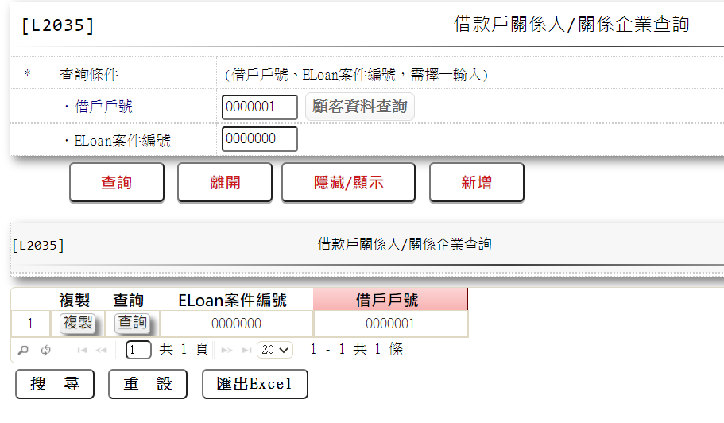 1.整批的功能，目前是複製一整個Eloan案件所對應的戶號到新的Eloan內 範例為:Eloan案件編號0複製到Eloan案件標號1同樣是戶號1 | 2022-02-15 | 2022-02-16 | 已完成 | 無
張舜雯 | 2 | L2613法務費轉催收明細表 | 新增測試資料後未顯示可轉催收明細 | 2022/2/8、2022/2/11 | 1.已調整折返功能超過100筆無資料顯示 | 2022-02-15 | 2022-02-16 | 已完成 | 無
張舜雯 | 3 | L2942法拍費用查詢-依會計日期 | 單據日期欄位移至收件日期之右 | 2022/2/8、2022/2/11 | 1.已調整 | 2022-02-15 | 2022-02-16 | 已完成 | 無
張舜雯 | 4 | L5060案件處理清單 | 查詢條件為1.2.3時，逾期數(天數)、戶況及地區為非必要輸入條件 借款人身分證無法輸入統編(請增加法人欄位) 查詢條件輸入5.6時地區別未輸入則顯示全部 | 2022/2/8、2022/2/11 | 1.查詢條件為1.2.3時已調整,逾期數(天數)不輸入時預設為0,戶況預設為99全部,地區別預設為00全部 2.經測試可正常輸入統編 3.地區別一律預設為00全部 | 2022-02-15 | 2022-02-09 | 已完成 | 無
張舜雯 | 5 | L5062法務催收人員查詢 | 除以『地區別』(應顯示中文)，應有『法催人員』(姓名)查詢. 2022/2/11意見通過 | 2022/2/8、2022/2/11 | 地區別增加顯示中文,輸入條件增加法催人員姓名,若法催人員非空白則篩選條件增加法務人員或催收人員姓名相符之資料,增加員編條件 | 2022-02-15 | 2022-02-14 | 已完成 | 無 | 2022/2/11意見通過
張舜雯 | 6 | L5601電催登錄 | 無案例無法進入該畫面檢測 2022/2/11 接話人欄位出現錯誤訊息 | 2022/2/8、2022/2/11 | 已電話聯絡告知測試方式 | 2022-02-15 | 2022-02-11 | 已完成 | 無
張舜雯 | 7 | L5602面催登錄 | 無案例無法進入該畫面檢測。2022/2/11意見通過 | 2022/2/8、2022/2/11 | 已電話聯絡告知測試方式 | 2022-02-15 | 2022-02-11 | 已完成 | 無 | 2022/2/11意見通過
張舜雯 | 8 | L5603函催登錄 | 無案例無法進入該畫面檢測。2022/2/11意見通過 | 2022/2/8、2022/2/11 | 已電話聯絡告知測試方式 | 2022-02-15 | 2022-02-11 | 已完成 | 無 | 2022/2/11意見通過
張舜雯 | 9 | L5604法務進度登錄 | 無案例無法進入該畫面檢測；2022/2/11 『擔保品編號』應該為『擔保品地址』或是提供下拉選單 | 2022/2/8、2022/2/11 | 已電話聯絡告知測試方式 | 2022-02-15 | 2022-02-11 | 已完成 | 無
張舜雯 | 10 | L5605提醒事項登錄 | 無案例無法進入該畫面檢測。2022/2/11意見通過 | 2022/2/8、2022/2/11 | 已電話聯絡告知測試方式 | 2022-02-15 | 2022-02-11 | 已完成 | 無 | 2022/2/11意見通過
張舜雯 | 11 | L5606法務催收人員維護 | 請協助確認 人員修後案件是否同步完成修改？個案人員指派該如何處理？2022/2/11意見通過 | 2022/2/8、2022/2/11 | 1.程式調整為同步維護CollList之法務人員與催收人員 2.個案人員指派功能,新增交易[L5607個案人員指派維護] | 2022-02-15 | 2022-02-15 | 已完成 | 無
張舜雯 | 12 | L5960案件資料查詢 | 無案例無法進入該畫面檢測；2022/2/11 『擔保品編號』應該為『擔保品地址』或是提供下拉選單 下行電文有誤:false-80801-TT101Session逾時或無效 請重新登入系統| | 2022/2/8、2022/2/11 | 已電話聯絡告知測試方式 | 2022-02-15 | 2022-02-11 | 已完成 | 無
張舜雯 | 13 | L5961電催明細資料查詢 | 無案例無法進入該畫面檢測；2022/2/11 項目預設:9 餘OK | 2022/2/8、2022/2/11 | 2/11已電話聯絡告知測試方式 2/14修改預設值 | 2022-02-15 | 2022-02-14 | 已完成 | 無
張舜雯 | 14 | L5962面催明細資料查詢 | 無案例無法進入該畫面檢測；2022/2/11 項目預設:9 餘OK | 2022/2/8、2022/2/11 | 2/11已電話聯絡告知測試方式 2/14修改預設值 | 2022-02-15 | 2022-02-14 | 已完成 | 無
張舜雯 | 15 | L5963函催明細資料查詢 | 無案例無法進入該畫面檢測；2022/2/11 項目預設:9 餘OK | 2022/2/8、2022/2/11 | 2/11已電話聯絡告知測試方式 2/14修改預設值 | 2022-02-15 | 2022-02-14 | 已完成 | 無
張舜雯 | 16 | L5964法務進度明細資料查詢 | 無案例無法進入該畫面檢測；2022/2/11 項目預設:9 餘OK | 2022/2/8、2022/2/11 | 2/11已電話聯絡告知測試方式 2/14修改預設值 | 2022-02-15 | 2022-02-14 | 已完成 | 無
張舜雯 | 17 | L5965提醒事項查詢 | 無案例無法進入該畫面檢測。2022/2/11意見通過 | 2022/2/8、2022/2/11 | 已電話聯絡告知測試方式 | 2022-02-15 | 2022-02-11 | 已完成 | 無 | 2022/2/11意見通過
張舜雯 | 18 | L6605逾期新增減少原因維護 | 新增功能可列示於L6065畫面下方即可 | 2022/2/8、2022/2/11 | 新增功能按鈕位置為統一位置 | 2022-02-15 | 2022-02-10 | 已完成 | 無
張舜雯 | 19 | L6987呆帳戶產生法務費墊付 | 增加戶況欄位(僅呆帳戶案件可顯示) | 2022/2/8、2022/2/11 | 多筆輸出畫面新增戶況欄位 | 2022-02-15 | 2022-02-16 | 已完成 | 無
張舜雯 | 20 | L7022違約損失率檔查詢 | 各類別最新資料新增『複製』功能 | 2022/2/8、2022/2/11 | 新增複製功能,類別中文改以下拉式選單之中文帶入 | 2022-02-15 | 2022-02-09 | 已完成 | 無
張舜雯 | 21 | L7202違約損失率登錄 | 新增功能：『類別』 增加下拉選單合併『類別型態』為一個欄位 | 2022/2/8、2022/2/11 | 類別改為下拉式選單,預先建檔02~08 | 2022-02-15 | 2022-02-09 | 已完成 | 無
張舜雯 | 22 | L7204特殊客觀減損狀況維護 | 客觀減損條件增加下拉選單 | 2022/2/8、2022/2/11 | 客觀減損條件改為下拉式選單,預先建檔01~05,中文預設為客觀減損條件1~客觀減損條件5,待User確認中文敘述 | 2022-02-15 | 2022-02-11 | 已回覆 | 待User確認
張舜雯 | 23 | L7901３４號公報欄位清單產生作業 | 檔案產生完成於LC009，但如何查看程式執行中還是異常？ 尚缺『五類資產分類上傳轉檔作業』 | 2022/2/8、2022/2/11 | DEV_online測試環境完成始可測試。(2022/2/22~2/23) 1.L6970批次執行結果查詢 2.新增交易[L7205五類資產分類上傳轉檔作業]:月初時,月底日換日後夜間批次跑完的隔日下載LM051報表核對,若須調整則連線上傳五類資產分類檔案更新月報環境資料庫,重新產製LM051報表,即可在月報環境執行L7901與L7902產生更新後的34號公報與IFRS9媒體檔 | 2022-02-25 | 2022-02-16 | 已完成 | 無
蔡珮瑜 | 1 | L2077清償作業明細資料查詢 | 查詢條件：請區間設計，非單一數值 | 2022-02-23 | 戶號改為區間查詢 | 2022-03-22 | 2022-03-22 | 已完成
蔡珮瑜 | 2 | L2077清償作業明細資料查詢 | 欄位【生效日期】：改_啟用日期 | 2022-02-23 | 已修改 | 2022-03-11 | 2022-03-11 | 已完成 | 無
蔡珮瑜 | 4 | L2077清償作業明細資料查詢 | 欄位【商品狀態】：已生效，改_啟用 未生效，改_未啟用 | 2022-02-23 | 已修改 | 2022-03-11 | 2022-03-11 | 已完成 | 無
蔡珮瑜 | 6 | L2076領取清償證明作業 | 須由L2077進入：無資料不知道如何進入L2076 | 2022-02-23 | 已做L2631新增清償資料並執行L3420結案登錄後,L2077顯示按鈕可連動至L2076 | 2022-03-15 | 2022-03-15 | 已完成 | 無
蔡珮瑜 | 7 | L2631清償作業 | 此功能請可直接登打不需透過L2077，並設在選單 | 2022-02-23 | L2631不檢查須由入口交易進入 可由選單點擊進入 | 2022-03-11 | 2022-03-11 | 已完成 | 無
蔡珮瑜 | 8 | L2631清償作業 | 無符合結案區分之撥款資料，無法執行 | 2022-02-23 | 檢查此戶號是否有符合結案區分資料,若無則顯示錯誤訊息 | 2022-03-15 | 2022-03-15 | 已完成 | 無
蔡珮瑜 | 9 | L2632清償作業維護 | 無資料不知道如何進入L2632 | 2022-02-23 | L2631新增清償資料後,再次L2077查詢點【修改】【刪除】按鈕進入L2632維護 | 2022-03-15 | 2022-03-15 | 已完成 | 無
蔡珮瑜 | 10 | L8923疑似洗錢交易訪談記錄查詢 | 修改、刪除、歷程外，另增複製新增功能 | 2022-02-23 | 已修改 | 2022-03-16 | 2022-03-14 | 已完成 | 無
蔡珮瑜 | 11 | L8923疑似洗錢交易訪談記錄查詢 | 非以表格方式呈現全部資料，應以另外視窗顯示此筆資料訊息(請參考AS400做法) | 2022-02-23 | 增加查詢按鈕供查看資料 | 2022-03-16 | 2022-03-14 | 已完成 | 無
蔡珮瑜 | 12 | L8923疑似洗錢交易訪談記錄查詢 | 顯示欄位應該為 預計還款日期 訪談日期 實際還款日期 戶號 名稱 預計還款金額 實際還款金額 | 2022-02-23 | 已修改 | 2022-03-16 | 2022-03-14 | 已完成 | 無
蔡珮瑜 | 13 | L8922疑似洗錢交易合理性查詢 | 無資料，不知可行性 | 2022-02-23 | UAT環境，可查詢入帳日期=1101229 | 2022-03-16 | 2022-03-14 | 已完成 | 無
蔡珮瑜 | 14 | L8922疑似洗錢交易合理性查詢 | 不懂為何有2.延遲交易確認?不是有L8205報表產生嗎? | 2022-02-23 | 僅供依此條件查看延遲交易確認資料，若需移除條件也可以 | 2022-03-16 | 2022-03-14 | 已完成 | 無
蔡珮瑜 | 15 | L8204疑似洗錢交易訪談記錄維護 | 關於L8204疑似洗錢交易訪談記錄維護：登打紀錄時，實際還款金額為必輸，是啥原因? | 2022-02-23 | 原為因實際還款日有值(自動帶入)則金額必須輸入，現實際還款日不自動帶入 | 2022-03-16 | 2022-03-14 | 已完成 | 無
蔡珮瑜 | 16 | L8204疑似洗錢交易訪談記錄維護 | 關於L8204疑似洗錢交易訪談記錄維護：實際還款日期為何自動帶入日期。 | 2022-02-23 | 原為預設日期，可不輸入，已經預設部分移除 | 2022-03-16 | 2022-03-14 | 已完成 | 無
蔡珮瑜 | 17 | L8204疑似洗錢交易訪談記錄維護 | 其他說明，字數不夠，至少要500字 | 2022-02-23 | 已修改 | 2022-03-16 | 2022-03-14 | 已完成 | 無
蔡珮瑜 | 18 | L8205產生疑似洗錢報表 | 洗錢訪談報表：需除訪談日期篩選，尚須戶號、預計償還日期、實際償還日期，做篩選 | 2022-02-23 | 已修改 | 2022-03-16 | 2022-03-14 | 已完成 | 無
蔡珮瑜 | 1 | L2631清償作業 | 呈現畫面資訊不夠：是否可以比照舊有的畫面顯示，如附件 押品地址就秀最後一個額度 | 2022-03-15 | 增加按鈕連動相關交易 | 2022-03-29 | 2022-03-29 | 已完成
蔡珮瑜 | 2 | L2631清償作業 | 關於保證及火險查詢：無此設計 | 2022-03-15 | 新增連動[L2902 保證人保證資料查詢]與[L4960 火險保費資料查詢(By客戶)] | 2022-03-23 | 2022-03-22 | 已完成
蔡珮瑜 | 3 | L2631清償作業 | 登錄後列印文件：如附件 | 2022-03-15 | 按鈕連動相關交易可另外列印 | 2022-03-29 | 2022-03-29 | 已完成
蔡珮瑜 | 4 | L2631清償作業 | 領取日期：此欄位不用 | 2022-03-15 | 已刪除此欄位 | 2022-03-23 | 2022-03-22 | 已完成
蔡珮瑜 | 5 | L2631清償作業 | 當初有提到可以多額度選取，請問如果要選擇1跟4額度時，要如何處理? | 2022-03-15 | 需登打兩次交易額度1與額度4 | 2022-03-29 | 2022-03-29 | 已完成
蔡珮瑜 | 6 | L2631清償作業 | 是否有判斷，同押品是否同時要結清或是餘額為0，才可領取清償證明。 | 2022-03-15 | 判斷擔保品需全部結案才可領取清償證明 | 2022-03-21 | 2022-03-22 | 已完成
蔡珮瑜 | 7 | L2631清償作業 | 關於申請日期，應為系統之日曆日，非會計日 | 2022-03-15 | 已修正 | 2022-03-21 | 2022-03-22 | 已完成
蔡珮瑜 | 8 | L2632清償作業維護 | 未結清時，修改金額，而非修改入帳日 | 2022-03-15 | 入帳日與金額可修改,金額依入帳日預設可修改 | 2022-03-25 | 2022-03-28 | 已完成
蔡珮瑜 | 9 | L2632清償作業維護 | 已結清時，銷號欄要可輸入 | 2022-03-15 | 銷號欄開放輸入 | 2022-03-21 | 2022-03-22 | 已完成
程慧娟 | 1 | L8350聯徵MU1報送 | 1.授權辦理事項：三個選項應為：查詢、覆核、其他，請將系統第一個選項審查更改為查詢。 2.分行代號：因為原放款管理課已撤銷，請將原CR06放款管理課刪除，加入CR05放款服務課。 | 2022-03-18 | 1.URS、程式調整 2.以代碼交易調整 | 2022-03-22 | 2022-03-21 | 已完成
施美娟 | 1 | L8081AML定審通知處理 | 1、附件上傳後，當下列印資料，有附件資料措述，但無法看到附件內容。 2、後續查詢內容，無查詢到有附件上傳記錄資料。 3、通知內容僅顯示最後一筆通知，歷史記錄及之前如有附件，要如何得知。 4、測試資料僅高、低有資料，問題相同，中風險無資料無法測試。 5、AML定審資料為ａｍｌ系統發動，無法確認後續轉檔是否正確。 | 2022-03-29 | 1,2,3項會提供測試說明,也可當面說明 4.L8082查詢109/07/05有資料 5.目前測試資料為人工造的資料,建議於平測由AML系統匯入,王行確認 | 2022-03-30 | 2022-03-30 | 已完成
鄧雪美 | 2 | L6705聯徵報送-地區別資料維護 | 新增地區別畫面：部室代號非為必要欄位 | 2022-03-29 |  | 2022-03-31 | 2022-03-30 | 已完成
蔡珮瑜 | 3 | L3002撥款明細資料查詢 | 1.欄位:戶況：為何有"展期"的戶況 2.無欄位：需有"撥款金額"跟"企金別"的欄位 3.欄位:展期件：匯出試算表後無此欄位，如附件[L3002]撥款明細資料_20220322_112048 | 2022-03-29 | 1.展期是新系統新增的戶況 2.新增欄位 3.修改匯出試算表時顯示展期件欄位 | 2022-04-08 | 2022-04-07 | 已完成

